상품제안서
플레이고 MS10 맥세이프 블루투스 TWS 스피커 1P | 상품코드: F31212

 |  |  |  |  |  |  | 02-412-0044 | www.easy1.co.kr
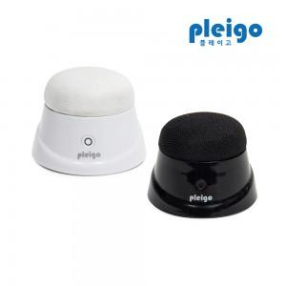

【상세/제작정보】 | <p>1박스 입수 수량 - 80개</p><p>1박스 택배비: 4,000원&nbsp;</p>

【인쇄/포장옵션】 | 레이저 / 포장지포장

【공급단가】 | 수량 | 50~ | 100~ | 500~ | 1,000~ | 2,000~
*VAT별도 | 단가 | 10,300원 | 9,940원 | 9,570원 | 9,200원 | 8,830원

【상품 URL】 | http://www.easy1.co.kr/src/goods_detail.php?gdno=31212

